Tabla de Peligros y Riesgos
Nombre (s)
Ficha
Email (s)
Peligro (foto) | Descripción del Peligro | Descripción del Riesgo | Calificación del Riesgo
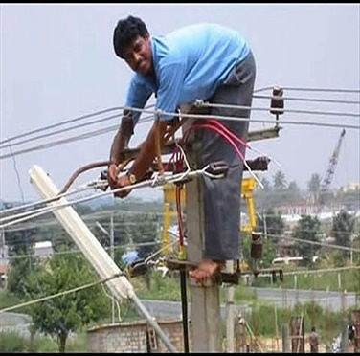 | Caída de alturas. Electrocusión. | Fracturas, quemaduras, golpes, contusiones, muerte, invalidez, amputaciones. | Alto

